du
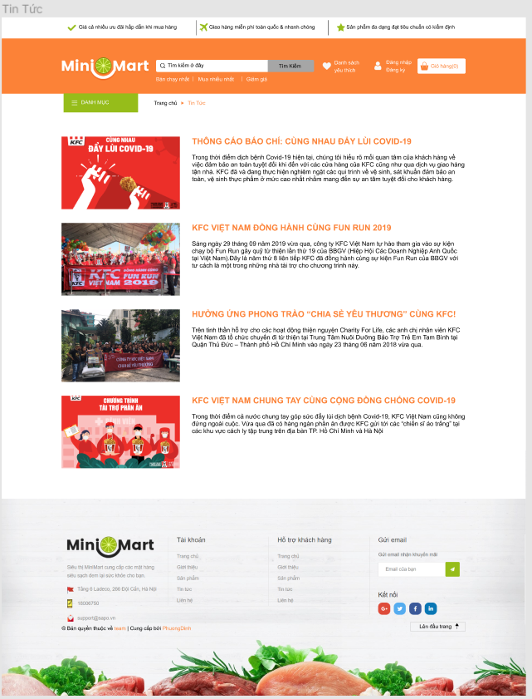

TT1
TT2
TT3
TT4
 | ID | MÔ TẢ TEST CASE | THỦ TỤC TEST | OUT PUT MONG MUÔN | OUT PUT THỰC TẾ | YÊU CẦU | NGƯỜI TEST | THỜI GIAN TEST | CHÚ Ý | KẾT QUẢ
 | TT1 | thuộc trang tin tức |  | 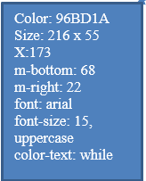
 | TT2 | thuộc trang tin tức |  | 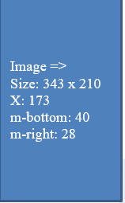
 | TT3 | thuộc trang tin tức |  | 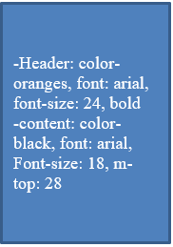
 | TT4 | thuộc trang tin tức |  | 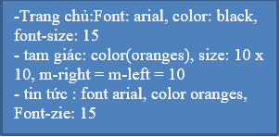
TT5
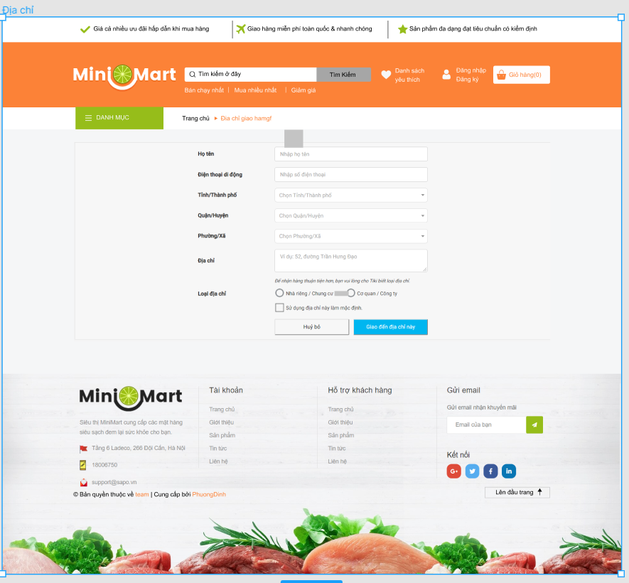 | DC1 | thuộc trang địa chỉ |  | 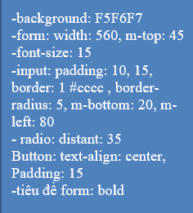
LH1
LH2
LH3
LH4
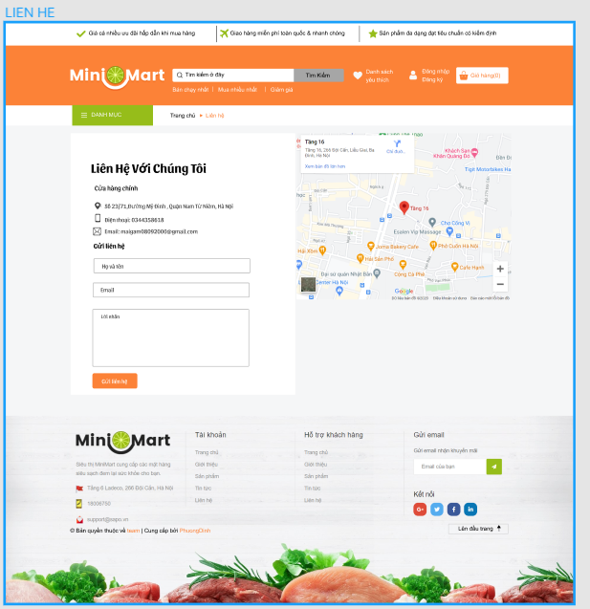 | LH1 | thuộc trang liên hệ |  | 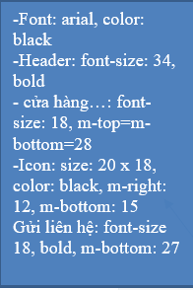
 | LH2 | thuộc trang liên hệ
 | LH3 | thuộc trang liên hệ |  | Image: size: 574 x 444
 | LH4 | thuộc trang liên hệ |  | background: F5F6F7
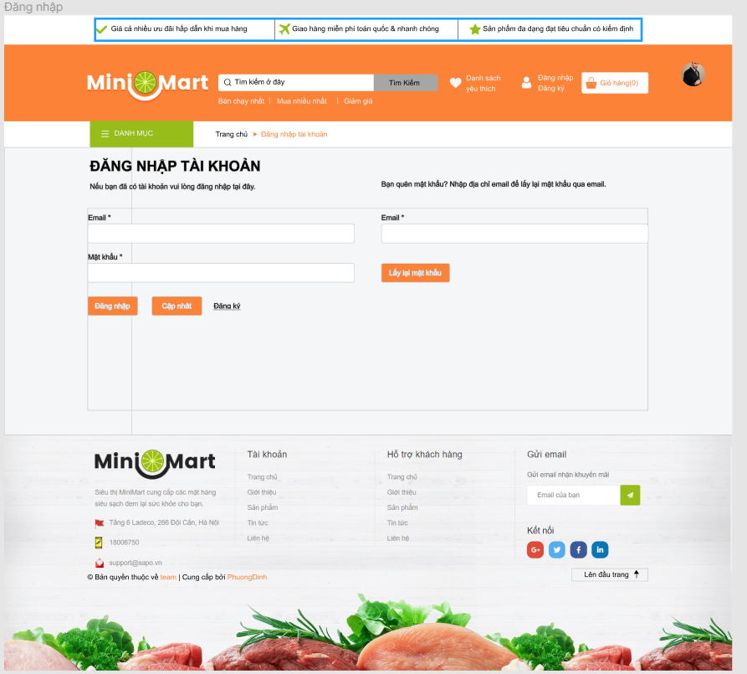 | DN1 | thuộc trang đăng nhập | 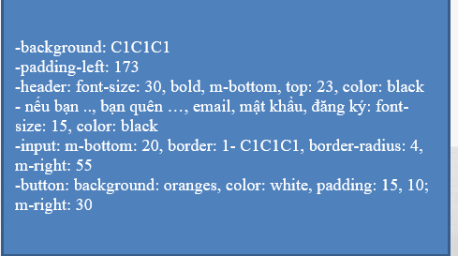

DN1

